상품제안서
디지털벽시계 C8000(50평) | 상품코드: F07806

 |  |  |  |  |  | 02-412-0044 | www.easy1.co.kr
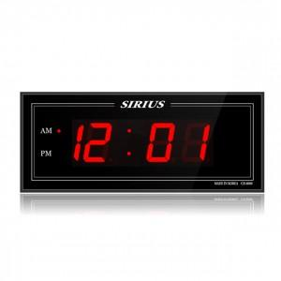

【상세/제작정보】 | .

【인쇄/포장옵션】 | 실크 / 포장지포장

【공급단가】 | 수량 | 50~ | 300~ | 1,000~ | 2,000~
*VAT별도 | 단가 | 89,100원 | 85,800원 | 82,500원 | 79,200원

【상품 URL】 | http://www.easy1.co.kr/src/goods_detail.php?gdno=7806

